RESUMEN
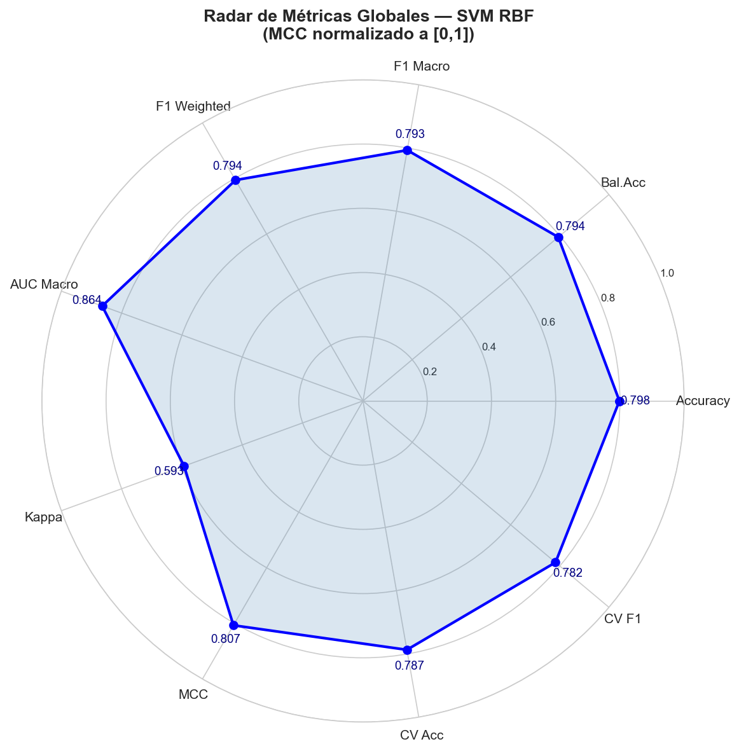
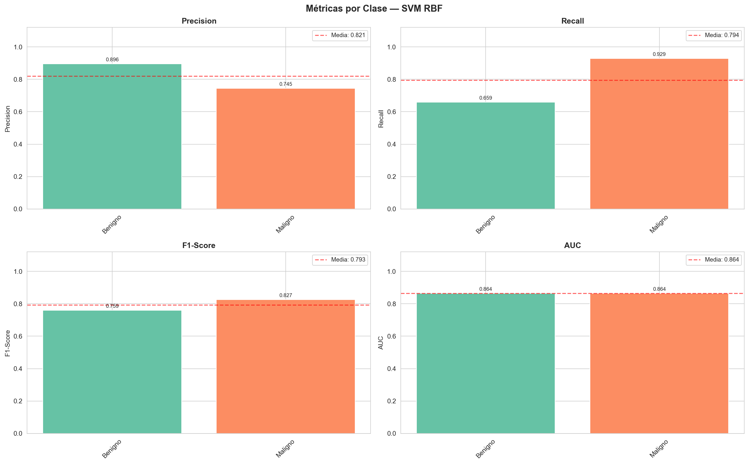
MÉTRICAS — SVM_RBF_PCA95_Binario_Balanceado | HAM10000

CONFIGURACIÓN DEL EXPERIMENTO
Parámetro | Valor
Fecha ejecución | 2026-06-19 10:58:42
Dataset | HAM10000 Skin Lesion Dataset
Total imágenes | 3908
Clases | Benigno, Maligno
Num. clases | 2
Train / Test split | 80% / 20%
Train muestras | 3119
Test muestras | 789
Lesiones únicas train | 2498
Lesiones únicas test | 625
Tamaño imagen | 64×64 px RGB
Features orig. | 12288
Componentes PCA | 104
Varianza PCA capturada | 95.01%
Tiempo carga imágenes | 19.0 s
Tiempo entrenamiento | 1.3 s
Tiempo inferencia total | 0.197 s
Inferencia por imagen | 0.249 ms

MÉTRICAS GLOBALES
Métrica | Valor | Umbral (bueno) | Estado
Accuracy | 0.7985 | >= 0.8 | ~ Aceptable
Balanced Accuracy | 0.7939 | >= 0.75 | ✓ Bueno
F1-Score Macro | 0.793 | >= 0.7 | ✓ Bueno
F1-Score Weighted | 0.7942 | >= 0.8 | ~ Aceptable
F1-Score Micro | 0.7985 | >= 0.8 | ~ Aceptable
Precision Macro | 0.8205 | >= 0.7 | ✓ Bueno
Precision Weighted | 0.8179 | >= 0.8 | ✓ Bueno
Recall Macro | 0.7939 | >= 0.7 | ✓ Bueno
Recall Weighted | 0.7985 | >= 0.8 | ~ Aceptable
AUC Macro (OvR) | 0.8643 | >= 0.85 | ✓ Bueno
AUC Weighted (OvR) | 0.8643 | >= 0.85 | ✓ Bueno
Cohen's Kappa | 0.5929 | >= 0.6 | ~ Aceptable
Matthews CC (MCC) | 0.6138 | >= 0.5 | ✓ Bueno
CV Accuracy 5-fold (μ) | 0.787 | >= 0.75 | ✓ Bueno
CV F1 Macro 5-fold (μ) | 0.7825 | >= 0.65 | ✓ Bueno
CV Accuracy 5-fold (σ) | 0.0147 | — | —
CV F1 Macro 5-fold (σ) | 0.014 | — | —

MÉTRICAS_POR_CLASE


MÉTRICAS DETALLADAS POR CLASE — HAM10000

Clase | Nombre completo | Precision | Recall | F1-Score | Support | AUC (OvR) | Avg Prec. | % test
Benigno | Benigno (bkl, df, nv, vasc) | 0.8964 | 0.6588 | 0.7595 | 381 | 0.8643 | 0.8935 | 48.3
Maligno | Maligno (akiec, bcc, mel) | 0.7446 | 0.9289 | 0.8266 | 408 | 0.8643 | 0.8289 | 51.7
macro avg | — | 0.8205 | 0.7939 | 0.793 | 789 | 0.8643
weighted avg | — | 0.8179 | 0.7985 | 0.7942 | 789

MATRIZ_CONFUSIÓN
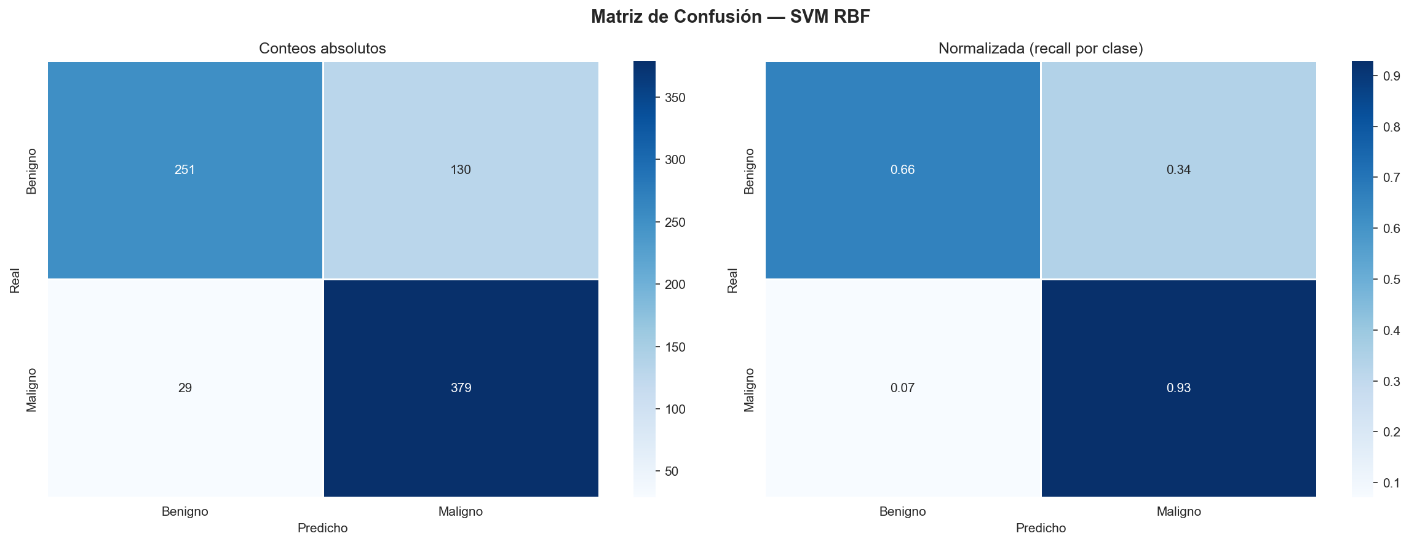
MATRIZ DE CONFUSIÓN

CONTEOS ABSOLUTOS
Real \ Pred | Benigno | Maligno
Benigno | 251 | 130
Maligno | 29 | 379

NORMALIZADA — Recall por clase (diagonal = TPR)
Real \ Pred | Benigno | Maligno
Benigno | 65.9% | 34.1%
Maligno | 7.1% | 92.9%

VALIDACIÓN_CRUZADA
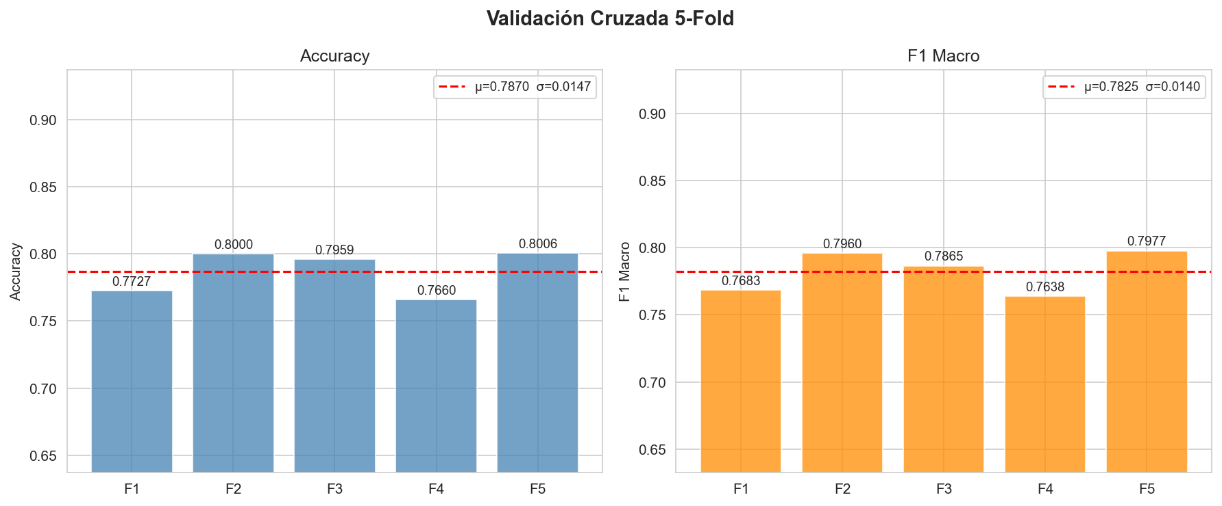
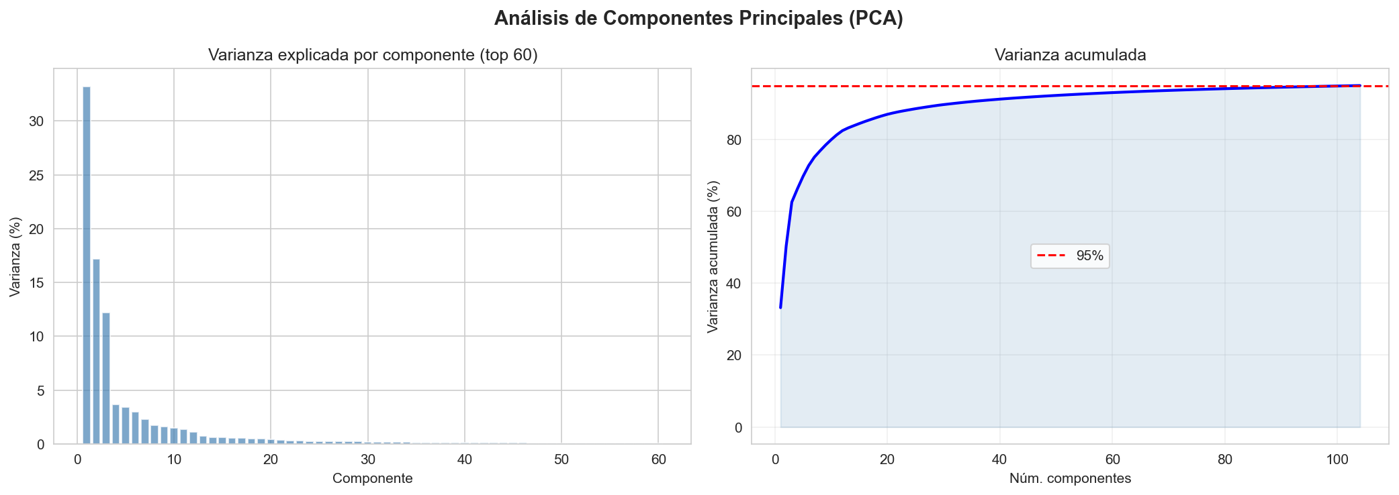
VALIDACIÓN CRUZADA 5-FOLD (sobre datos PCA, agrupada por lesión)

Scores por fold
Fold | Accuracy | F1 Macro
Fold 1 | 0.7727 | 0.7683
Fold 2 | 0.8 | 0.796
Fold 3 | 0.7959 | 0.7865
Fold 4 | 0.766 | 0.7638
Fold 5 | 0.8006 | 0.7977

Estadísticos
Estadístico | Accuracy | F1 Macro
Media (μ) | 0.787 | 0.7825
Desv. std (σ) | 0.0147 | 0.014
Mínimo | 0.766 | 0.7638
Máximo | 0.8006 | 0.7977
IC 95% inferior | 0.7582 | 0.7551
IC 95% superior | 0.8159 | 0.8099

